关系图
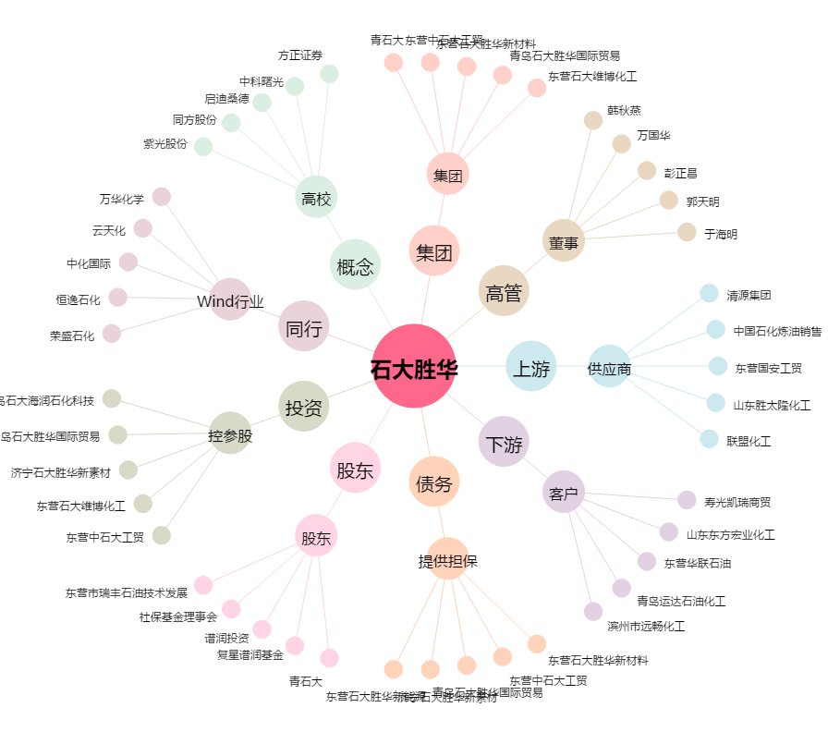
石大胜华[603026.SH] - 关系概览图

